VALORES ALPHA
 | ω1 | ω2 | ω3 | ω4 | ω5 | MIN FILAS | MAX FILAS |  |  | Con el criterio de Hurwicz la solución es:
a1 | 10 | 8 | 9 | 7 | 12 | 7 | 12 | 10.333333333 |  | a1
a2 | 11 | 6 | 4 | 3 | 9 | 3 | 11 | 8.3333333333 |  | ESTA ES UNA MATRIZ DE BENEFICIOS
a3 | 15 | 12 | 1 | 4 | 1 | 1 | 15 | 10.333333333 |  | a3
 |  |  |  |  |  |  |  | 10.333333333

 |  | alfa: | 0.6667

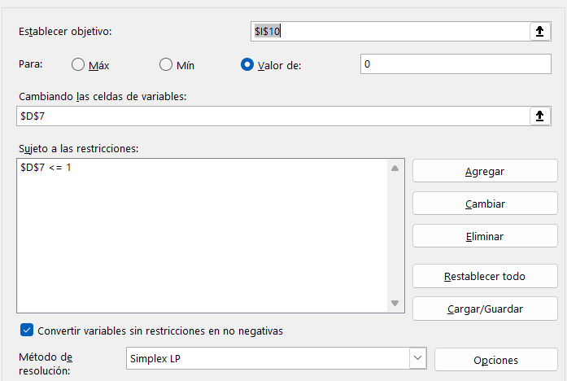
 |  |  |  |  |  |  |  | 0 | Poner diferencia de dos alternativas a estudiar

NADIR
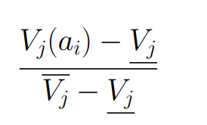
 | c1 | c2
a1 | 10 | 1000
a2 | 12 | 500
a3 | 27 | 1700
a4 | 20 | 600
a5 | 1 | 4000

CRIERIO 1 |  |  |  | CRIERIO 2

 | c1 |  |  |  |  | c2
a1 | 10 |  | 0.3462 |  | a1 | 1000 | 0.143
a2 | 12 |  | 0.4231 |  | a2 | 500 | 0
a3 | 27 |  | 1 |  | a3 | 1700 | 0.343
a4 | 20 |  | 0.7308 |  | a4 | 600 | 0.029
a5 | 1 |  | 0 |  | a5 | 4000 | 1
MAXIMO | 27 |  |  |  | MAXIMO | 4000
MINIMO | 1 |  |  |  | MINIMO | 500

AHP
CRITERIA

 | Experiencia | Educacion | Carisma | Edad | MEDIA GEOMÉTRICA |  |  | PESOS
Experiencia | 1 | 4 | 3 | 7 | 3.027400104 |  |  | w1 | 0.54624029766
Educacion | 0.25 | 1 | 0.33333333333 | 3 | 0.70710678119 |  |  | w2 | 0.127584794
Carisma | 0.33333333333 | 3 | 1 | 5 | 1.4953487812 |  |  | w3 | 0.26980898966
Edad | 0.14285714286 | 0.33333333333 | 0.2 | 1 | 0.31239399369 |  |  | w4 | 0.056365918688
 |  |  |  |  | 5.5422496601 | SUMA MEDIAS
 |  |  |  |  |  |  |  |  | 1 | Comprobar que suma 1

MATRIZ EXPERIENCIA

 | Tom | Dick | Harry | MEDIA GEOMETRICA |  |  |  | VALORES DE CADA UNO DE LOS CRITERIOS PARA PERSONA EN LA TABLA DE DECISION
Tom | 1 | 0.25 | 4 | 1 |  |  |  | x11 | 0.2171656088
Dick | 4 | 1 | 9 | 3.3019272489 |  |  |  | x21 | 0.71706504123
Harry | 0.25 | 0.11111111111 | 1 | 0.30285343214 |  |  |  | x31 | 0.065769349968
 |  |  |  | 4.604780681 | SUMA MEDIAS
 |  |  |  |  |  |  |  |  | 1 | Comprobar que suma 1

MATRIZ EDUCACIÓN |  |  |  |  |  |  |  | MATRIZ CARISMA
 |  |  |  |  |  |  |  |  | Tom | Dick | Harry | MEDIA GEOMETRICA |  | VALORES
 | Tom | Dick | Harry | MEDIA GEOMETRICA |  | VALORES |  | Tom | 1 | 5 | 9 | 3.5568933045 |  | 0.7428666222 | x31
Tom | 1 | 3 | 0.2 | 0.8434326653 |  | 0.18839409664 |  | Dick | 0.2 | 1 | 4 | 0.92831776672 |  | 0.1938816334 | x32
Dick | 0.33333333333 | 1 | 0.14285714286 | 0.36246012433 |  | 0.080961232 |  | Harry | 0.11111111111 | 0.25 | 1 | 0.30285343214 |  | 0.0632517444 | x33
Harry | 5 | 7 | 1 | 3.2710663102 |  | 0.73064467136 |  |  |  |  |  | 4.7880645034 | SUMA MEDIAS
 |  |  |  | 4.4769590998 | SUMA MEDIAS

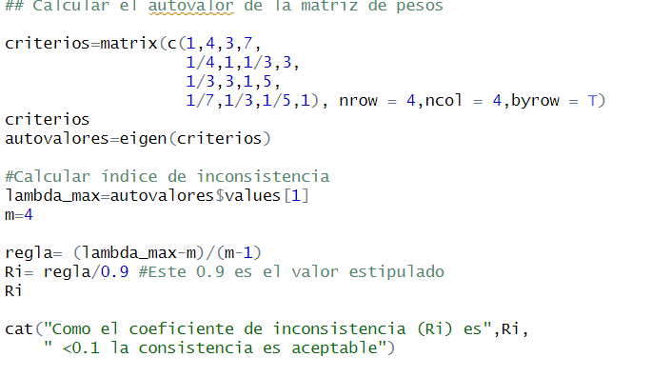
 |  |  |  | MATRIZ EDAD | Tom | Dick | Harry |  |  | VALORES
 |  |  |  | Tom | 1 | 0.33333333333 | 5 | 1.1856311015 |  | 0.26543334188 | x41
 |  |  |  | Dick | 3 | 1 | 9 | 3 |  | 0.67162545301 | x42
 |  |  |  | Harry | 0.2 | 0.11111111111 | 1 | 0.28114422177 |  | 0.062941205102 | x43
 |  |  |  |  |  |  |  | 4.4667753233 | SUMA MEDIAS
ELECCIÓN

PESOS | 0.5462403 | 0.12758479 | 0.26980899 | 0.05636592
 | Experiencia | Educacion | Carisma | Edad
Tom | 0.2171656088 | 0.18839409664 | 0.7428666222 | 0.26543334188 |  | 0.35805431611
Dick | 0.71706504123 | 0.080961232 | 0.1938816334 | 0.67162545301 |  | 0.49218703926
Harry | 0.065769349968 | 0.73064467136 | 0.0632517444 | 0.062941205102 |  | 0.14975864462
 |  |  |  |  |  | 1 | COMPROBAR CONDICIÓN SUMA 1
Poner los valores de las distintas columnas de los pesos

